기본작업-3
[표1] |  |  |  |  |  |  | 과제1 - 기본작업(25점)
이름 | 학과 | 과제 | 출석 | 중간 | 기말 | 총점 | 4. 기본작업-3 시트에서 다음과 같이 시트보호를 설정하시오.(5점)
보라돌이 | 컴퓨터공학과 | 13 | 11 | 23 | 30 | 77 | - G3:G10 영역에 수식 숨기기를 적용하고 차트는 편집할 수 없도록 잠금을 적용한 후 잠긴 셀의 내용과 워크시트를 보호하시오.
뚜비 | 컴퓨터공학과 | 19 | 10 | 16 | 26 | 71 | - 잠긴 셀의 선택과 잠기지 않은 셀은 선택, 정렬을 허용하시오.
나나 | 컴퓨터공학과 | 14 | 11 | 15 | 25 | 65 | - 시트보호 암호는 지정하지 말것
뽀 | 컴퓨터공학과 | 20 | 15 | 21 | 15 | 71
봉쌤 | 전자공학과 | 10 | 15 | 22 | 27 | 74
홍길동 | 전자공학과 | 14 | 12 | 27 | 28 | 81
김영태 | 컴퓨터공학과 | 16 | 19 | 15 | 23 | 73
송종구 | 컴퓨터공학과 | 18 | 13 | 16 | 23 | 70

분석작업-1
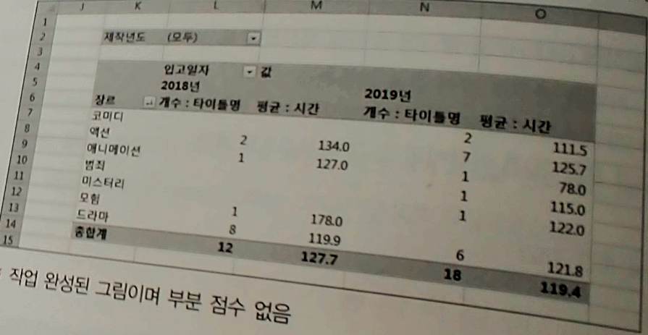
관리코드 | 타이틀명 | 입고일자 | 가격 | 장르 | 시간 | 대여료 | 대여기간 | 제작년도
DVD-01 | 텔레토비 | 2019-08-15 | 38,200 | 액션 | 110 | 1,500 | 1 | 2019
DVD-02 | 어벤져스 | 2019-10-24 | 31,700 | 액션 | 181 | 2,000 | 2 | 2019
DVD-03 | 걸갑스 | 2019-09-09 | 34,500 | 액션 | 107 | 1,000 | 1 | 2019
DVD-04 | 명랑 | 2018-10-30 | 31,400 | 액션 | 128 | 500 | 2 | 2014
DVD-05 | 명탐정 코낭 | 2019-08-09 | 33,800 | 액션 | 104 | 500 | 1 | 2019
DVD-06 | 생일 | 2019-06-03 | 33,800 | 드라마 | 120 | 1,000 | 2 | 2019
DVD-07 | 캡틴 마블 | 2019-07-06 | 36,800 | 액션 | 123 | 1,500 | 1 | 2019
DVD-08 | 부산행 | 2019-06-11 | 37,900 | 드라마 | 96 | 1,000 | 2 | 2019
DVD-09 | 돈 | 2019-05-20 | 37,700 | 범죄 | 115 | 1,000 | 2 | 2019
DVD-10 | 기생충 | 2019-08-30 | 37,300 | 드라마 | 131 | 1,000 | 2 | 2019
DVD-11 | 극한직업 | 2019-04-23 | 38,900 | 코미디 | 111 | 1,000 | 2 | 2019
DVD-12 | 증인 | 2019-05-13 | 38,700 | 드라마 | 129 | 1,000 | 2 | 2019
DVD-13 | 뺑반 | 2019-04-30 | 35,600 | 액션 | 133 | 2,000 | 1 | 2019
DVD-14 | 기묘한 가족 | 2019-05-13 | 31,200 | 코미디 | 112 | 1,000 | 2 | 2019
DVD-15 | 반지의 제왕 | 2018-01-21 | 35,400 | 모험 | 178 | 1,000 | 2 | 2001
DVD-16 | 알리타 | 2019-05-05 | 36,700 | 액션 | 122 | 1,500 | 1 | 2002
DVD-17 | 사바하 | 2019-05-20 | 31,700 | 미스터리 | 122 | 1,500 | 2 | 2019
DVD-18 | 신과함께 | 2018-03-20 | 35,600 | 드라마 | 139 | 1,000 | 2 | 2017
DVD-19 | 극장판 헬로카봇 | 2019-04-30 | 36,500 | 애니메이션 | 78 | 500 | 2 | 2019
DVD-20 | 더 포스트 | 2018-05-28 | 31,200 | 드라마 | 116 | 1,000 | 1 | 2018
DVD-21 | 국가부도의 날 | 2019-01-28 | 30,100 | 드라마 | 114 | 1,500 | 1 | 2018
DVD-22 | 아이 토냐 | 2018-06-08 | 36,800 | 드라마 | 120 | 1,000 | 1 | 2018
DVD-23 | 코코 | 2018-04-11 | 33,200 | 애니메이션 | 127 | 500 | 2 | 2018
DVD-24 | 국제시장 | 2018-03-17 | 33,700 | 드라마 | 126 | 500 | 1 | 2014
DVD-25 | 플로리다 프로젝트 | 2018-06-07 | 31,200 | 드라마 | 111 | 1,000 | 1 | 2018
DVD-26 | 퍼스트맨 | 2019-01-18 | 37,800 | 드라마 | 141 | 1,000 | 2 | 2018
DVD-27 | 어느 가족 | 2018-10-26 | 36,900 | 드라마 | 121 | 500 | 1 | 2018
DVD-28 | 봄날은 간다 | 2018-06-28 | 36,500 | 액션 | 140 | 500 | 2 | 2018
DVD-29 | 콜 미 바이 유어 네임 | 2018-06-22 | 39,700 | 드라마 | 132 | 500 | 2 | 2018
DVD-30 | 레이디 버드 | 2018-07-04 | 34,400 | 드라마 | 94 | 1,000 | 1 | 2018

기타작업-1
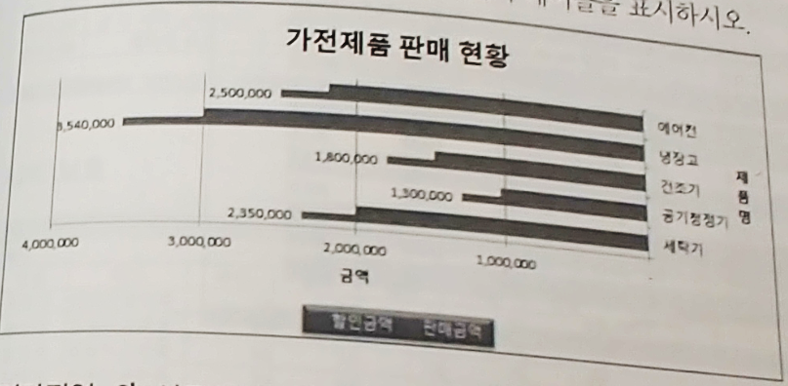
[표1]
제품명 | 판매금액 | 할인금액
세탁기 | 2,350,000 | 1,997,500
공기청정기 | 1,300,000 | 1,031,300
건조기 | 1,800,000 | 1,475,600
냉장고 | 3,540,000 | 3,009,000
에어컨 | 2,500,000 | 2,181,900

